Ｂタイプ
 | 金属加工はお任せください！！ |  |  | 井上商事株式会社
 | ～「任せてよかった」をすべての人に～ |  |  | TEL 0776-27-8384 FAX 0776-27-2940
 |  |  |  | E-mail itamage@inoue-s.co.jp
 |  |  |  | 営業時間 平日 9：00～17：00

（申込日） |  | （お名前） | （電話番号） | （E-mail）

浴室排水グレーチング見積依頼書（4角曲げタイプ）

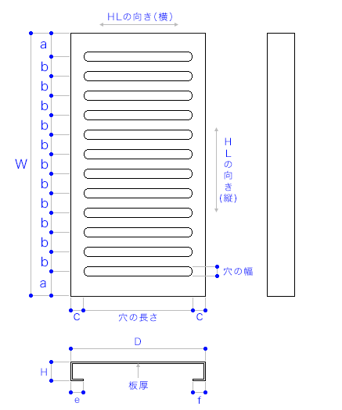
 |  |  |  | 材料 | SUS304

 |  |  |  | 色・仕上 | HL(ﾍｱﾗｲﾝ)

 |  |  |  | 板厚

 |  |  |  | Ｗ

 |  |  |  | D

 |  |  |  | Ｈ

 |  |  |  | a

 |  |  |  | b

 |  |  |  | c

 |  |  |  | e

 |  |  |  | f

 |  |  |  | 穴の長さ

 |  |  |  | 穴の幅

※全周角面取り |  |  |  | ＨＬの向き
※板厚によっては加工制限が出る場合があります
【備考】※見積依頼に際しての注意事項等があればご自由にお書きください。

